Map(#1,#2,#3,#7)
Map

Image Sample

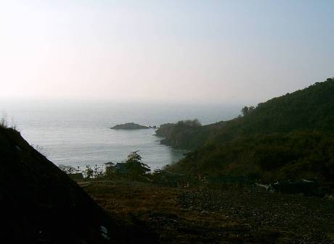 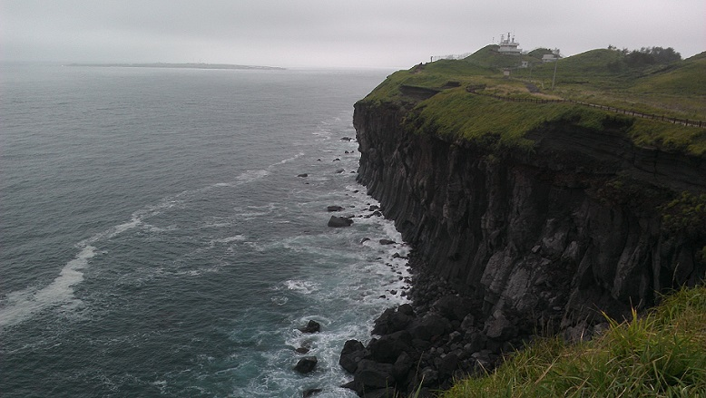 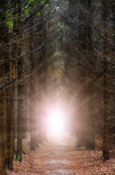

1

2

Terrain

 |  | 절벽 해안가

2

1

 | Start

Map(#4,#5,#6)
Map

Image Sample

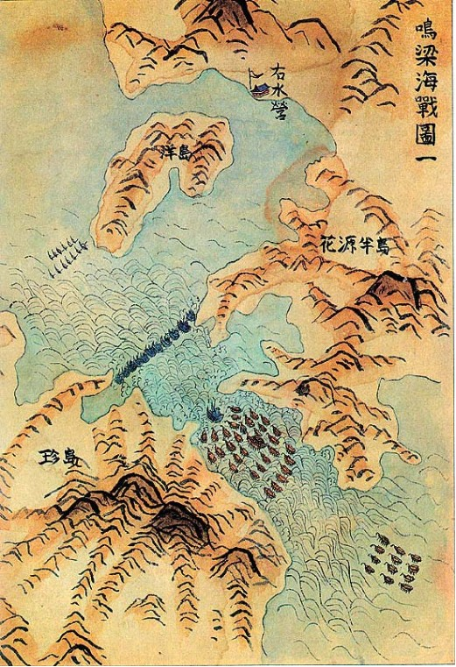 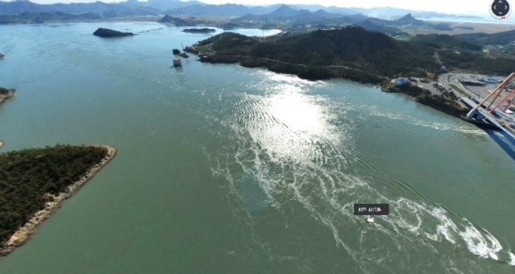

Terrain

 | 해상 지도

